Figure1
I. Nombre de contrats d'apprentissage et stock de bénéficiaires
Retour Sommaire

Contrats d’apprentissage commencés dans l’année* et en cours au 31 décembre, en Provence-Alpes-Côte d'Azur (et évolutions annuelles du stock en %) | Contrats d’apprentissage commencés dans l’année* et en cours au 31 décembre, en Provence-Alpes-Côte d'Azur (et évolutions annuelles du stock en %)

+31 %
+13 %
 |  | Nombre de nouveaux contrats privés | Nombre de nouveaux contrats publics | Nombre de nouveaux contrats | Nombre de contrats au 31 décembre | Evolution annuelle (en %)
 | 2013 | 20,512 | 478 | 20,990 | 30,189
 | 2014 | 19,437 | 402 | 19,839 | 28,046 | -7
 | 2015 | 19,908 | 759 | 20,667 | 28,124 | +0
+45 %
 | 2016 | 19,675 | 722 | 20,397 | 28,544 | +1
 | 2017 | 19,892 | 743 | 20,635 | 28,195 | -1
 | 2018 | 20,740 | 703 | 21,443 | 27,990 | -1
 | 2019 | 24,404 | 808 | 25,212 | 31,788 | +14
 | 2020 | 37,982 | 947 | 38,929 | 46,037 | +45
+14 %
 | 2021 | 52,624 | 1,309 | 53,933 | 60,294 | +31
-7 %
+1 %
0 %
-1 %
-1 %
 | 2022 | 60,527 | 1,418 | 61,945 | 68,286 | +13
 | 2023 | 61,511 | 1,759 | 63,270 | 71,423 | +5
 | 2024 | 65,572 | 1,759 | 67,331 | 74,747 | +5
 | 2025 | 63,663 | 1,622 | 65,285 | 73,220 | -2
 | * y compris avenants et reconductions
 | Note : données brutes provisoires, arrêtées en avril 2026
 | Note de lecture : au cours de l'année 2025, 65 300 contrats d'apprentissage débutent en Provence-Alpes-Côte d'Azur. Fin 2025, la région comptabilise 73 200 apprentis, soit 2 % de moins que fin 2024
 | Source : Dares, Système d’information sur l’apprentissage

* y compris avenants et reconductions
Note : données brutes provisoires, arrêtées en avril 2026
Note de lecture : au cours de l'année 2025, 65 300 contrats d'apprentissage débutent en Provence-Alpes-Côte d'Azur. Fin 2025, la région comptabilise 73 200 apprentis, soit 2 % de moins que fin 2024

Source : Dares, Système d’information sur l’apprentissage

Figure2
I. Nombre de contrats d'apprentissage et stock de bénéficiaires
Retour Sommaire

Part des apprentis parmi les 15-29 ans fin 2025, par département de Provence-Alpes-Côte d'Azur | Part des apprentis parmi les 15-29 ans fin 2025, par département de Provence-Alpes-Côte d'Azur
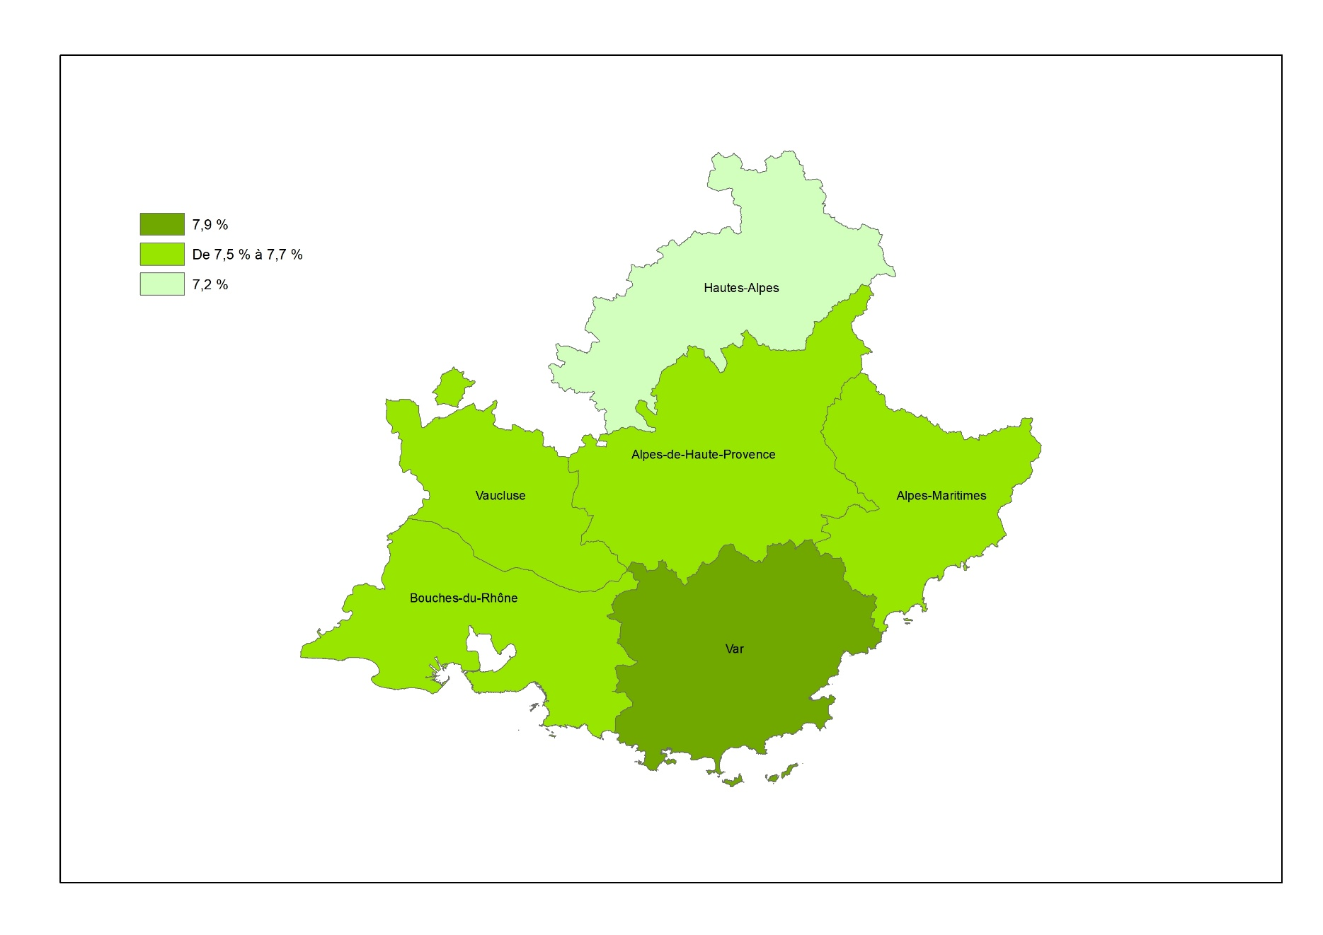
 |  | Nombre d’apprentis âgés de 15 à 29 ans au 31/12/2025 | Nombre de jeunes âgés de 15 à 29 ans au 01/01/2026 | Part (en %)
 | Alpes-de-Haute-Provence | 1,740 | 22,546 | 7.7
 | Hautes-Alpes | 1,374 | 19,021 | 7.2
 | Alpes-Maritimes | 13,954 | 180,471 | 7.7
 | Bouches-du-Rhône | 28,004 | 374,588 | 7.5
 | Var | 12,847 | 163,012 | 7.9
 | Vaucluse | 6,735 | 88,588 | 7.6
 | Provence-Alpes-Côte d'Azur | 64,654 | 848,226 | 7.6
 | France entière | 997,267 | 12,145,463 | 8.2
 | Note : données brutes provisoires, arrêtées en avril 2026 pour l'apprentissage ; estimations de population au 1er janvier 2026. Le nombre d'apprentis est différent de celui de la Figure 1, car ici les apprentis de 30 ans ou plus sont exclus du champ.

 | Note de lecture : fin 2025, sur 100 habitants du Var âgés entre 15 et 29 ans, près de 8 sont des apprentis
 | Sources : Dares, Système d’information sur l’apprentissage ; Insee, Estimations de population

Provence-Alpes-Côte d'Azur : 7,6 %
France entière : 8,2 %

Note : données brutes provisoires, arrêtées en avril 2026 pour l'apprentissage ; estimations de population au 1er janvier 2026
Note de lecture : fin 2025, sur 100 habitants du Var âgés entre 15 et 29 ans, près de 8 sont des apprentis
Sources : Dares, Système d’information sur l’apprentissage ; Insee, Estimations de population

Figure5
III. Les caractéristiques des apprentis
Retour Sommaire

Répartition des apprentis du secteur privé, par sexe, selon le secteur d'activité de l'entreprise et le niveau de formation préparée, en Provence-Alpes-Côte d'Azur, fin 2025 (en %) | Répartition des apprentis du secteur privé, par sexe, selon le secteur d'activité de l'entreprise et le niveau de formation préparée, fin 2025 (en %)
 |  |  | Hommes | Femmes | Ensemble
 | France entière | Agriculture, sylviculture et pêche | 3 | 2 | 2
 |  | Industrie | 17 | 13 | 15
 |  | Construction | 18 | 3 | 12
 |  | Services | 62 | 82 | 71
 |  | Bac+2 ou plus | 56 | 71 | 62
 |  | Baccalauréat | 19 | 14 | 17
 |  | CAP/BEP et Certificat de spécialisation | 26 | 15 | 21
 | Provence-Alpes-Côte d’Azur | Agriculture, sylviculture et pêche | 1 | 1 | 1
 |  | Industrie | 13 | 10 | 12
 |  | Construction | 19 | 3 | 12
 |  | Services | 67 | 86 | 75
 |  | Bac+2 ou plus | 54 | 71 | 61
 |  | Baccalauréat | 18 | 15 | 16
 |  | CAP/BEP et Certificat de spécialisation | 28 | 14 | 22
 | Alpes-de-Haute-Provence | Agriculture, sylviculture et pêche | 5 | 6 | 5
 |  | Industrie | 15 | 16 | 15
 |  | Construction | 28 | 3 | 18
 |  | Services | 52 | 75 | 61
 |  | Bac+2 ou plus | 33 | 60 | 43
 |  | Baccalauréat | 23 | 21 | 23
 |  | CAP/BEP et Certificat de spécialisation | 44 | 19 | 34
 | Hautes-Alpes | Agriculture, sylviculture et pêche | 6 | 4 | 6
 |  | Industrie | 13 | 10 | 12
Note : données brutes provisoires, arrêtées en avril 2026 |  | Construction | 27 | 5 | 19
Note de lecture : sur 100 hommes en contrat d'apprentissage fin 2025 en Provence-Alpes-Côte d'Azur, 54 préparent un diplôme de niveau Bac+2 ou plus. Cette part s'élève à 71 % chez les femmes |  | Services | 54 | 80 | 63
 |  | Bac+2 ou plus | 31 | 49 | 37
Source : Dares, Système d’information sur l’apprentissage |  | Baccalauréat | 24 | 26 | 25
 |  | CAP/BEP et Certificat de spécialisation | 45 | 25 | 38
 | Alpes-Maritimes | Agriculture, sylviculture et pêche | 0 | 0 | 0
 |  | Industrie | 11 | 10 | 10
 |  | Construction | 16 | 3 | 10
 |  | Services | 73 | 87 | 80
 |  | Bac+2 ou plus | 57 | 73 | 64
 |  | Baccalauréat | 14 | 13 | 14
 |  | CAP/BEP et Certificat de spécialisation | 29 | 14 | 22
 | Bouches-du-Rhône | Agriculture, sylviculture et pêche | 1 | 1 | 1
 |  | Industrie | 14 | 9 | 12
 |  | Construction | 18 | 4 | 12
 |  | Services | 67 | 87 | 76
 |  | Bac+2 ou plus | 59 | 75 | 66
 |  | Baccalauréat | 17 | 14 | 16
 |  | CAP/BEP et Certificat de spécialisation | 24 | 11 | 18
 | Var | Agriculture, sylviculture et pêche | 2 | 2 | 2
 |  | Industrie | 13 | 10 | 12
 |  | Construction | 20 | 3 | 13
 |  | Services | 65 | 86 | 74
 |  | Bac+2 ou plus | 39 | 61 | 49
 |  | Baccalauréat | 22 | 19 | 21
 |  | CAP/BEP et Certificat de spécialisation | 39 | 20 | 31
 | Vaucluse | Agriculture, sylviculture et pêche | 2 | 2 | 2
 |  | Industrie | 15 | 14 | 14
 |  | Construction | 22 | 4 | 14
 |  | Services | 61 | 81 | 69
 |  | Bac+2 ou plus | 45 | 66 | 54
 |  | Baccalauréat | 21 | 16 | 19
 |  | CAP/BEP et Certificat de spécialisation | 33 | 18 | 27
 | Note : données brutes provisoires, arrêtées en avril 2026
 | Note de lecture : sur 100 hommes en contrat d'apprentissage fin 2025 en Provence-Alpes-Côte d'Azur, 54 préparent un diplôme de niveau Bac+2 ou plus. Cette part s'élève à 71 % chez les femmes

 | Source : Dares, Système d’information sur l’apprentissage

Figure6 dép
IV. Les ruptures de contrat
Retour Sommaire

Taux de rupture brut à neuf mois* des contrats d'apprentissage du secteur privé, par département de Provence-Alpes-Côte d’Azur (en %) | Taux de rupture brut à neuf mois* des contrats d'apprentissage du secteur privé, par département de Provence-Alpes-Côte d’Azur (en %)

 |  | Année de début du contrat
 |  | 2018 | 2019 | 2020 | 2021 | 2022 | 2023 | 2024
 | Alpes-de-Haute-Provence | 27 | 22 | 17 | 23 | 25 | 27 | 25
 | Hautes-Alpes | 28 | 23 | 20 | 26 | 25 | 25 | 22
 | Alpes-Maritimes | 26 | 23 | 21 | 28 | 29 | 30 | 30
 | Bouches-du-Rhône | 23 | 19 | 19 | 24 | 24 | 24 | 26
 | Var | 29 | 25 | 23 | 29 | 29 | 30 | 30
 | Vaucluse | 23 | 22 | 19 | 23 | 24 | 26 | 25
 | Provence-Alpes-Côte d'Azur | 26 | 22 | 20 | 26 | 27 | 27 | 28
 | * Ruptures survenues pendant les neuf premiers mois d'exécution des contrats, à l'exclusion des deux mois qui précèdent le terme prévu à la signature du contrat
 | Note : données brutes provisoires, arrêtées en avril 2026
 | Note de lecture : 28 % des contrats d'apprentissage ayant débuté en 2024, en Provence-Alpes-Côte d'Azur, sont rompus avant terme au cours des neuf premiers mois du contrat. Ce taux était de 26 % en 2018

 | Source : Dares, Système d’information sur l’apprentissage

* Ruptures survenues pendant les neuf premiers mois d'exécution des contrats, à l'exclusion des deux mois qui précèdent le terme prévu à la signature du contrat
Note : données brutes provisoires, arrêtées en avril 2026
Note de lecture : 28 % des contrats d'apprentissage ayant débuté en 2024, en Provence-Alpes-Côte d'Azur, sont rompus avant terme au cours des neuf premiers mois du contrat. Ce taux était de 26 % en 2018
Source : Dares, Système d’information sur l’apprentissage

Figure6
IV. Les ruptures de contrat
Retour Sommaire

Taux de rupture brut à neuf mois* des contrats d'apprentissage du secteur privé, selon le secteur d'activité et la taille de l'entreprise, le niveau de formation préparée et l'âge de l'apprenti, en Provence-Alpes-Côte d'Azur, fin 2024 (en %) | Taux de rupture brut à neuf mois* des contrats d'apprentissage du secteur privé, selon le secteur d'activité et la taille de l'entreprise, le niveau de formation préparée et l'âge de l'apprenti, en Provence-Alpes-Côte d'Azur, fin 2024 (en %)

 | Agriculture, sylviculture et pêche | 25
 | Industrie | 22
 | Fabrication de denrées alimentaires, de boissons et de produits à base de tabac | 35
 | Métallurgie et fabrication des pièces métalliques sauf machines | 20
 | Fabrication d'autres produits industriels | 17
 | Fabrication d’équipements électriques, électroniques, informatiques ; fabrication de machines | 11
 | Industries extractives, énergie, eau, gestion des déchets et dépollution | 10
 | Fabrication de matériels de transport | 6
 | Construction | 24
 | Services | 29
 | Hébergement et restauration | 42
 | Coiffure, soins de beauté | 38
 | Commerce, réparation d’automobiles et de motocycles | 33
 | Activités immobilières | 27
 | Enseignement, santé humaine et action sociale, administration publique | 27
 | Soutien aux entreprises | 24
 | Autres activités de services | 21
 | Activités financières et d'assurance | 17
 | Transports et entreposage | 17
 | Information et communication | 16
 | De 0 à 9 salariés | 34
 | De 10 à 49 salariés | 27
 | De 50 à 249 salariés | 20
 | 250 salariés ou plus | 16
 | Bac+3 ou plus | 17
 | Bac+2 | 33
 | Baccalauréat | 29
 | CAP/BEP et Certificat de spécialisation | 38
 | Moins de 18 ans | 35
 | 18 ans ou plus | 26
 | * Ruptures survenues pendant les neuf premiers mois d'exécution des contrats, à l'exclusion des deux mois qui précèdent le terme prévu à la signature du contrat

 | Note : données brutes provisoires, arrêtées en avril 2026
 | Note de lecture : 33 % des apprentis ayant commencé leur contrat en 2024 et qui préparent un diplôme de niveau bac+2, en Provence-Alpes-Côte d'Azur, ont rompu leur contrat avant terme au cours des neuf premiers mois du contrat

* Ruptures survenues pendant les neuf premiers mois d'exécution des contrats, à l'exclusion des deux mois qui précèdent le terme prévu à la signature du contrat | Source : Dares, Système d’information sur l’apprentissage

Note : données brutes provisoires, arrêtées en avril 2026
Note de lecture : 33 % des apprentis ayant commencé leur contrat en 2024 et qui préparent un diplôme de niveau bac+2, en Provence-Alpes-Côte d'Azur, ont rompu leur contrat avant terme au cours des neuf premiers mois du contrat

Source : Dares, Système d’information sur l’apprentissage

Encadré1
V. Les caractéristiques des apprentis dans les Quartiers prioritaires de la politique de la ville (QPV)
Retour Sommaire

Répartition des apprentis du secteur privé, par zone d'habitation, selon le secteur d'activité de l'entreprise, l'âge de l'apprenti, la situation avant contrat, le niveau de formation préparée et la durée théorique du contrat, en Provence-Alpes-Côte d'Azur, fin 2024 (en %) | Répartition des apprentis du secteur privé, par zone d'habitation, selon le secteur d'activité de l'entreprise, l'âge de l'apprenti, la situation avant contrat, le niveau de formation préparée et la durée théorique du contrat, en Provence-Alpes-Côte d'Azur, fin 2024 (en %)

 |  | QPV* | Hors QPV*
 | Agriculture, sylviculture et pêche | 0 | 1
 | Industrie | 9 | 12
 | Construction | 12 | 12
 | Services | 79 | 75
 | Moins de 18 ans | 17 | 22
 | De 18 à 20 ans | 33 | 35
 | De 21 à 25 ans | 40 | 35
 | 26 ans ou plus | 10 | 8
 | Scolarité | 41 | 44
 | En apprentissage | 29 | 34
 | En emploi | 9 | 7
 | En recherche d'emploi | 6 | 4
 | Autres | 15 | 11
 | Bac+3 ou plus | 33 | 38
 | Bac+2 | 24 | 24
 | Baccalauréat | 17 | 15
 | CAP/BEP et Certificat de spécialisation | 26 | 23
 | 12 mois et moins | 33 | 30
 | De 13 à 24 mois | 58 | 60
 | Plus de 24 mois | 9 | 10
 | * Quartiers prioritaires de la politique de la ville (QPV) de Provence-Alpes-Côte d'Azur, découpage géographique au 14/09/2015
 | Note : données brutes provisoires, arrêtées en avril 2026
 | Note de lecture : fin 2024, 79 % des apprentis de Provence-Alpes-Côte d'Azur résidant dans un QPV exercent dans les services. Cette part est de 75 % pour les apprentis résidant hors QPV

 | Source : Dares, Système d’information sur l’apprentissage

* Quartiers prioritaires de la politique de la ville (QPV) de Provence-Alpes-Côte d'Azur, découpage géographique au 14/09/2015
Note : données brutes provisoires, arrêtées en avril 2026
Note de lecture : fin 2024, 79 % des apprentis de Provence-Alpes-Côte d'Azur résidant dans un QPV exercent dans les services. Cette part est de 75 % pour les apprentis résidant hors QPV

Source : Dares, Système d’information sur l’apprentissage

